はじめまして！
各教科等を合わせた指導における「単元計画シート」 | 作成日：令和７年７月11日
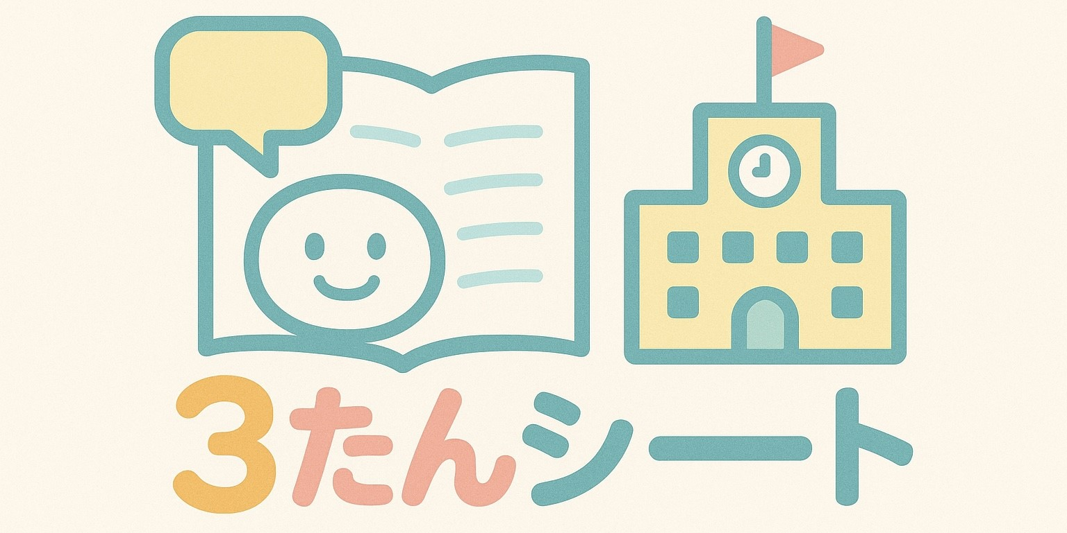
たんげん！
じたん！
かんたん！

このようなことで、
困っていませんか？

単元を作成するときに
必要な情報を一箇所で
見られたらいいのに…
なにから考えればいいのかが分からない。
自信がない。

活動ありきに
なっているなぁ…
教科の視点って？

教科に焦点を当てて、
一人一人の資質・能力を
育む授業づくりが難しい…
各教科等を合わせた
指導の授業って
どうやって作ればいいの？

忙しい毎日の中、
単元シートを作るのが負担だなぁ…
授業の計画が、
授業担当者に任せっきりになっていない？
様式はあるけど、
どんなことを書けばいいのだろう？

各教科等を合わせた指導の単元計画シート（３たんシート）の特徴
☆児童生徒の実態を詳しく記入できる！
☆取り扱う教科等、自立活動や道徳科とのつながりを明確にして授業づくりができる！
☆各教科の資質能力（３つの柱）を一体として捉えて評価ができるようになっている！
☆みんなで考えられる！授業者の負担が減る！
☆単元を考える上で必要なことが、１つのエクセルファイルにまとまっている！
☆「各教科等を合わせた指導」を行う意図や留意点を確認できる！
☆プルダウンから選択することで作成が簡単！
☆各教科等の観点別に達成状況も確認ができる！

ちなみに・・・
各教科等を合わせた指導って？ （学習指導要領解説各教科等編 P26～ 参照）

【知的障害のある子どもたちの特徴】
・知識や技能が断片的になりやすい
→実際の生活に応用されにくい
・成功経験が少ない
→主体的に活動に取り組む意欲が十分に育っていない
・実際的な生活経験が不足しがち など

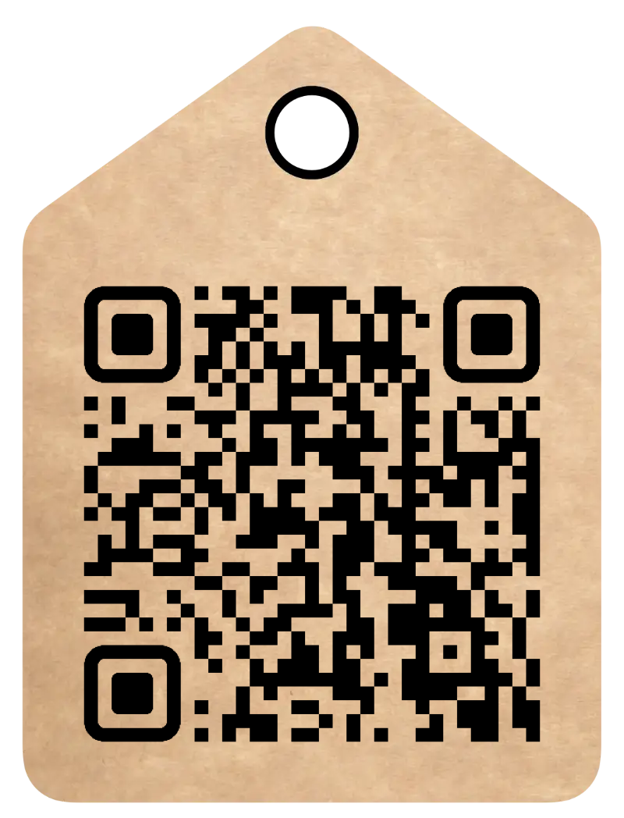

【知的障害のある子どもたちに効果的な指導】
◇実際の生活場面に即した繰り返しの学習、継続的で段階的な指導が効果的
◇抽象的な内容の指導よりも、実際的・具体的な内容の指導が効果的
◇教材・教具や補助用具を含めた学習環境の効果的な設定
◇児童生徒の関わり方の一貫性や継続性の確保
◇周囲の理解等の環境条件の整備
◇学習活動への主体的な参加や経験の拡大

『特別支援学校学習指導要領解説
知的障害 各教科の目標・内容の一覧』
国立特別支援教育総合研究所HP
各教科等を合わせることで、
学習意欲を育て、
学習内容の定着を図ることができる！
実際の生活場面の具体的な活動を題材にし、繰り返し学習することで、
学習内容の定着や生活への般化につながる！

各教科の資質・能力を合わせて学習することで、
生活場面で必要な資質・能力を
効率よく実際的に学習できる！

『単元計画シート』（独立行政法人国立特別支援教育研究所作成 単元計画シート(ver.1.2a).xlsx）
「単元作成プロセスモデルを可視化し授業の目標設定や学習評価に資するためのツール」をもとに作成
作成公開日：令和７年７月11日
作成者：
令和7年度 国立特別支援教育総合研究所 第一期特別支援教育専門研修
知的障害教育コース 知的障害教育専修プログラム
研究協議班 第３班
静岡県立沼津特別支援学校 佐野文美
静岡県立藤枝特別支援学校 堀田綾子
京都府立丹波支援学校 山﨑萌子
広島県立広島特別支援学校 改崎智紀
鹿児島県立牧之原特別支援学校 小野竜也
作成支援：者：
知的障害教育コース 知的障害教育プログラム実施代表 横尾 俊（総括研究員）
同 ３班研究支援担当 丹野哲也（上席総括研究員）

必読！！マニュアル
※教科等横断的な視点にたった資質・能力
生きる力を育むために、各教科等や様々な学習活動を通して育まれる力。
学習の基盤となる資質・能力は、生活の基盤とも言えるため、単元を通して意識しておくことが大切。
年計に記されている各教科の内容を転記！
※各教科の内容で関連しているか要確認！
扱う題材ではなく、内容で選んでね！
例）音楽を聴いて、遊びの始めと終わりを分からせたい。
→音楽科✖
→小学部国語2段階 A 聞くこと・話すこと イ 簡単な指示や説明を聞き、その指示等に応じた行動をすること（思考力、判断力、表現力等）〇
※一つの単元の中で、同じ教科でも複数の内容が入る場合があります。
単元計画作成の流れ〜みんなで楽しく考えよう！〜

１．単元の概要
◎ 児童生徒の実態について
集団の実態（実態表から単元に関係するところを抜き出す）
◎ 本単元で目指す姿
実態表の「1年後に目指す姿」を参考に、この単元で目指す姿を書く （指導目標的な文言でOK）
◎ 単元目標（単元名）
児童生徒に分かりやすい、言葉にしよう！ | ※単元の評価は教科！単元目標は単元名とする
◎ 教科等横断的な視点にたった資質・能力 （※）の明確化
２．取り扱う教科等
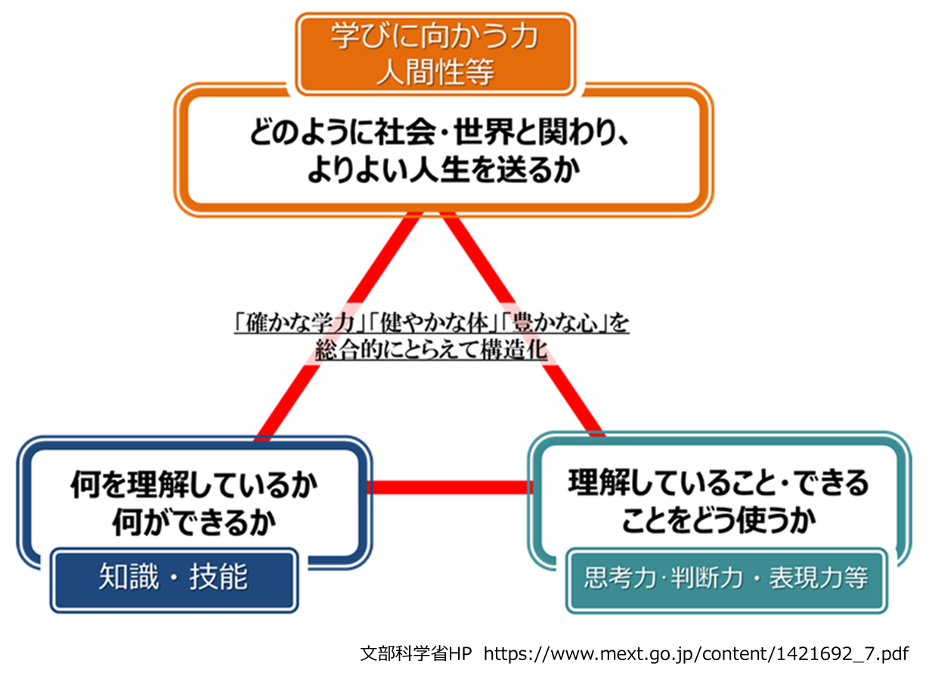
年間指導計画を確認し、単元で取扱う教科を選ぶ。（各教科の内容を確認して合うものを選ぶ） ３つの柱はバラバラなものではなくて、一体となって育まれるもの！ ここで選んだ内容（３つの柱）がそのまま評価規準（３観点）になる！ 「７．個別の達成状況」での評価は、ここを見て評価しよう！
右図は、「知識及び技能」、「思考力、判断力、表現力等」、「学びに向かう力、人間性等」の３つの柱が一体となってバランスよく実現されることを表しています。特に、各教科の内容は、各教科の目標を達成するために、各段階の目標に基づき、段階の内容が位置付いています。そのため、（※）各段階の内容を選択するには、同じ段階の「知識及び技能」、「思考力、判断力、表現力等」を選択するようにします。
３．各教科等を合わせた指導を行う意図
※理屈上、１教科の３つの柱は、同じ段階の内容を扱う。しかし、実際にそうはいかない児童生徒もいる。そのときは柔軟に対応する。
どうして合わせた指導で行うのか、特に当てはまるものを選ぶ。 意図のシートに各項目の解説がついてるから、それをヒントに選ぼう！
各教科等を合わせた意図については、班員でブレインストーミングを行いました。班員による様々な意見を文字データから、カテゴリ―化し、次の５点を抽出しました。計画の際の参考となるように、意図を選択できるようにするとともに、様々な創意工夫が反映できるように自由記述の欄も設けました。 ア 生活に結び付いた実践的な学びの実現 イ 興味・関心を生かした主体的な学びの促進 ウ 教科等の関連付けによる深い学び エ 協働的な学びによる社会性の育成 オ 学びの般化・定着・活用への支援 その他

４．各教科等を合わせた指導を行うときの留意点の確認
留意点シートを確認して、TTで共有する。

６．単元計画
学習内容に合わせて、各教科の内容を評価する場面に〇をつける。

７．個別の達成状況
◎各教科ごと、３観点で評価する ３．取り扱う教科等にある各教科の３つの柱を見て評価しよう！ ◎共有したい子どもの様子 単元中に見られた様子を自由に書いて記録しよう！

８．単元における総括的な評価
◎次単元へ引き継ぐ記録や、年度末等に年計を見直すときの記録として、必要なことを書こう！ （計画していた内容を扱えたか、計画以外の内容も含まれていたか等） ◎必要ならば、「本単元で目指す姿」に書いた指導目標（今まで単元目標としてきた目標）の評価を書いても良い。

自立活動
１健康の保持 (1)生活のリズムや生活習慣の形成
１健康の保持 (2)病気の状態の理解と生活管理
１健康の保持 (3)身体各部の状態の理解と養護
１健康の保持 (4)障害の特性の理解と生活環境の調整
１健康の保持 (5)健康状態の維持・改善
２心理的な安定 (1)情緒の安定
学習指導要領解説 自立活動編はこちら
２心理的な安定 (2)状況の理解と変化への対応
２心理的な安定 (3)障害による学習上又は生活上の困難を改善・克服する意欲
３人間関係の形成 (1)他者とのかかわりの基礎
３人間関係の形成 (2)他者の意図や感情の理解
３人間関係の形成 (3)自己の理解と行動の調整
３人間関係の形成 (4)集団への参加の基礎
４環境の把握 (1)保有する感覚の活用
４環境の把握 (2)感覚や認知の特性についての理解（と対応）
４環境の把握 (3)感覚の補助及び代行手段の活用
４環境の把握 (4)感覚を総合的に活用した周囲の状況について（の把握）と状況に応じた行動
４環境の把握 (5)認知や行動の手掛かりとなる概念の形成
５身体の動き (1)姿勢と運動・動作の基本的技能
５身体の動き (2)姿勢保持と運動・動作の補助的手段の活用
５身体の動き (3)日常生活に必要な基本動作
５身体の動き (4)身体の移動能力
５身体の動き (5)作業に必要な動作と円滑な遂行
６コミュニケーション (1)コミュニケーションの基礎的能力
６コミュニケーション (2)言語の受容と表出
６コミュニケーション (3)言語の形成と活用
６コミュニケーション (4)コミュニケーション手段の選択と活用
６コミュニケーション (5)状況に応じたコミュニケーション

道徳
学習指導要領解説 特別の教科道徳編はこちら
Ａ 主として自分自身に関すること 1_善悪の判断、自律、自由と責任
Ａ 主として自分自身に関すること 2_正直、誠実
Ａ 主として自分自身に関すること 3_節度、節制
Ａ 主として自分自身に関すること 4_個性の伸長
Ａ 主として自分自身に関すること 5_希望と勇気、努力と強い意志
Ａ 主として自分自身に関すること 6_真理の探究
Ｂ 主として人との関わりに関すること 1_親切、思いやり
Ｂ 主として人との関わりに関すること 2_感謝
Ｂ 主として人との関わりに関すること 3_礼儀
Ｂ 主として人との関わりに関すること 4_友情、信頼
Ｂ 主として人との関わりに関すること 5_相互理解、寛容
Ｃ 主として集団や社会との関わりに関すること 1_規則の尊重
Ｃ 主として集団や社会との関わりに関すること 2_公正、公平、社会正義
Ｃ 主として集団や社会との関わりに関すること 3_勤労、公共の精神
Ｃ 主として集団や社会との関わりに関すること 4_家族愛、家庭生活の充実
Ｃ 主として集団や社会との関わりに関すること 5_よりよい学校生活、集団生活の充実
Ｃ 主として集団や社会との関わりに関すること 6_伝統と文化の尊重、国や郷土を愛する態度
Ｃ 主として集団や社会との関わりに関すること 7_国際理解、国際親善
Ｄ 主として生命や自然、崇高なものとの関わりに関すること 1_生命の尊さ
Ｄ 主として生命や自然、崇高なものとの関わりに関すること 2_自然愛護
Ｄ 主として生命や自然、崇高なものとの関わりに関すること 3_感動、畏敬の念
Ｄ 主として生命や自然、崇高なものとの関わりに関すること 4_よりよく生きる喜び

